Заказ
 |  | ООО "Сбердор"
 |  | Заказ на изготовление металических изделий
 | Заказчик | НАИМЕНОВАНИЕ, ANQ_MQM
 | Телфон | телефон
 | Дата и счет | СРОЧНО
1 | 2 | 3 | 4 | 5 | 6 | 7 | 8 | 9 | 10 | 11 | 12 | 13 | 14 | 15 | 16 | 17 | 18 | 19 | РАЗМЕР ПРОЕМА
№ | Наименование | Кол-во, ед. | Высота двери по коробке, мм | Ширина двери по коробке, мм | Открывание | Размер рабочей створки, мм | Окрас | Наличник | Доводчик | Навес Левый, кол-во шт. | Навес Правый, кол-во шт. | Стекло на левой створке, кол-во | Стекло на правой створке, кол-во | Решётка на левой створке, кол-во | Решётка на правой створке, кол-во | Наличие фрамуги | Высота фрамуги, мм | Примечание (размер стёкол и решёток, если есть) (доп. информация по заказу) | ширина мм | высота мм

1 | Дверь ДП-02-СД-EIS60 | 1 | 2,080 | 1,470 | правая | 1,000 | RAL 9003 мат | нет | нет, подготовка | 3 | 3 |  |  |  |  |  |  | Дверь ОБРАЗЕЦ! Максимальное остекление EIS 60, ручка нержавейка, без цилиндра, усиление под доводчик на скользящей шине в полотне (без косынки) , КРЕПЛЕНИЕ РАМКИ НА СТЕКЛО БЕЗ САМОРЕЗОВ И ЗАКЛЕПОК порог откидной , Подготовка под нерж. пластину на высоте 200мм-мантировать будет сам заказчик.Толщина металла отбойной пластинины 2 мм (зеркало) , крепление отбойной пластины на саморезах В ПОТАЙ СОГЛАСНО ЭСКИЗА. Толщина металла коробки 1,5 mm Толщина металла полотна 1,5 mm |  | лифт
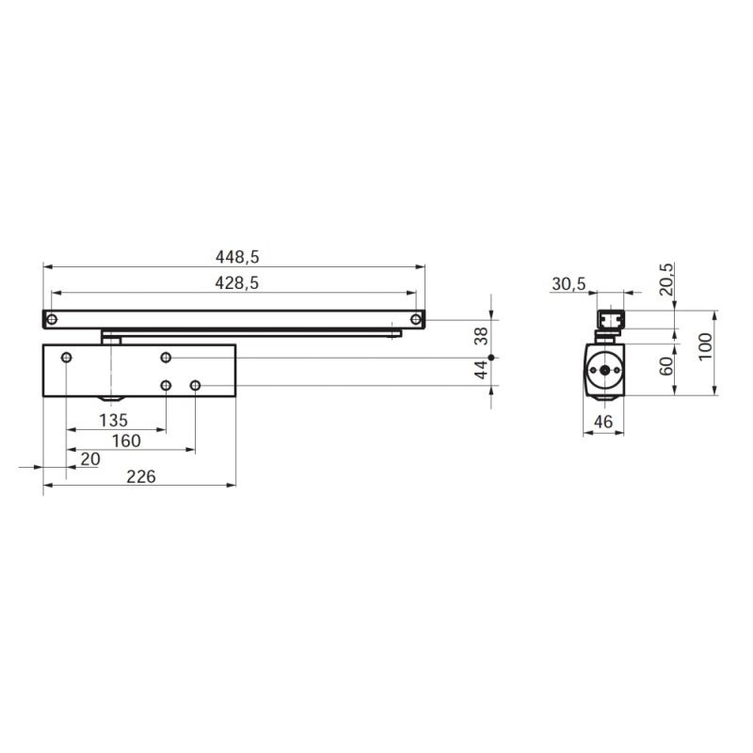

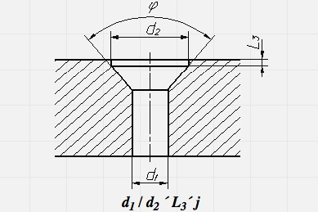
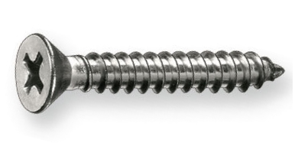

 |  |  |  |  |  |  |  |  |  |  |  |  |  |  |  |  |  | https://krepeg-optom.ru/catalog/gvozdi-shurupy-samorezy/din-7982-samorez-s-potaynoy-golovkoy-iso-7050/?pn=1&material=A2&diameter=3,5

